託児サービスの概要
託児サービスの概要
○託児サービス施設について
訓練No.（識別コード） |  | （26R0915）5-08-27-127-05-0184
訓練科名 |  | 介護福祉士実務者研修科（６か月）【託児付】（託児定員３人）
訓練実施施設名 |  | ＮＰＯ法人あすなろ ふくしの学校 堺東駅前教室
託児サービス実施施設名 |  | コアラキッズホーム

○託児サービスの利用の条件等について
（１）託児サービスの 利用条件 ①から③のすべてを 満たす方が 対象となります。 |  | ①当該乳幼児の保護者であって、職業訓練を受講することにより、 当該乳幼児を保育することができない方。
 |  | ②同居の親族その他の者が当該乳幼児を保育することができない方。
 |  | ③受講申込時に、託児サービス利用申込書を提出された方で、 託児の必要性を大阪府が認めた方。
（２）託児サービスの 対象・費用等 |  | ①保育時間 | ９：００ から １８：００
 |  | ②対象年齢 | 生後２か月（開講日時点）から就学前までの児童
 |  | ③託児保護者 負担額 | 食事代２００円（一食） 持ち込みの場合 ０円
 |  | ④備考 | ・かかりつけの医師が発行する通園許可書（フォーマットは任意）入園前に必要 ・アレルギーのあるお子様については医師の意見書が必要です（対応食あり） ・ご不明な点がございましたら、あすなろ（０７２－２２５－１８６０）までご連絡ください
【その他】 ・託児サービスは、希望多数または乳幼児の健康状態等で託児サービス実施施設が対応できない場 合に利用できないことがあります。 ・託児サービスは、訓練期間を通してのサービスであり、既に託児サービスを受けられている方や 臨時的な利用はできません。 ・託児サービスの利用を希望しない方も、訓練の受講は可能です。 ・やむを得ず、託児サービス実施施設が変更になる場合があります。 ・託児サービスの利用にあたり、選考試験終了後から入校式までの期間に、合否結果を問わず、 託児サービス実施施設において「慣らし保育」を実施する場合があります。 その場合における費用は自己負担となります。 「慣らし保育」を実施できない場合は、託児サービスの利用ができない場合がありますので、 予めご了承のうえお申込みください。詳細は訓練実施施設へお尋ねください。

【託児サービス実施施設名】
 | コアラキッズホーム

【所在地】
〒 | ５９０－００７４
 | 大阪府堺市堺区北花田口町２－３－２０

【電話番号】
 | ０７２－２３３－７７１６

【最寄り駅】
 | 南海電車 高野線 堺東駅 徒歩２分 距離０．２Ｋｍ

【最寄り駅からの地図】
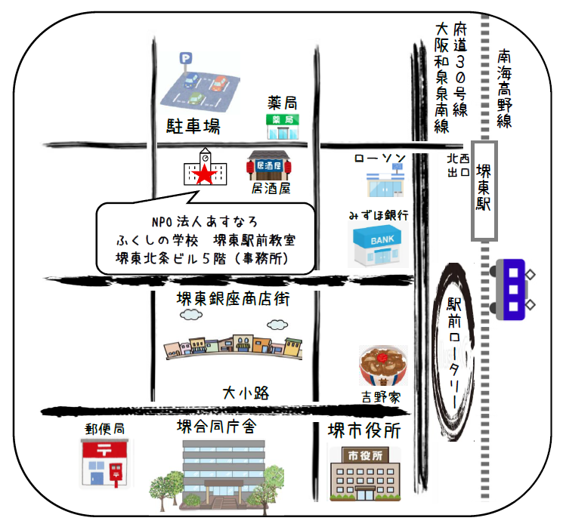

コアラキッズホーム
 | ※最寄り駅、訓練実施施設、託児サービス実施施設の位置が地図上で分かるようにしてください
 | ※託児サービス先が複数ある場合は、１つの地図にすべての託児サービス先を記載してください
 | ※最寄り駅及び訓練実施施設からのアクセスが分かるようにしてください
 | ※グーグルマップは使えません
 | ※１ＭＢ以内に収めてください

堺東北條ビル５階（事務所）

